画面遷移図
チーム開発 画面遷移図 |  |  |  | ：１人対応 |  | ：１人対応 | ：１人対応

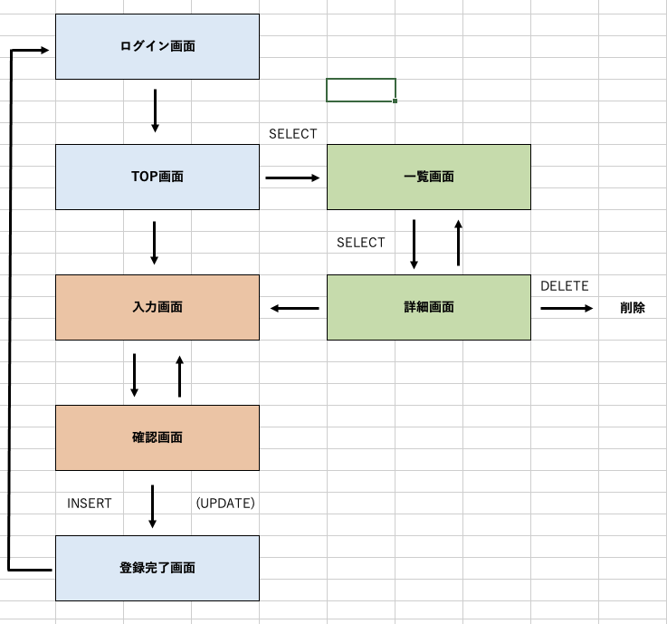
ログイン画面

 |  | SELECT
TOP画面 |  |  | 一覧画面

 |  |  | SELECT

入力画面 |  |  | 詳細画面 |  | DELETE
 |  |  |  |  |  | 削除

確認画面

INSERT | (UPDATE)

登録完了画面

